DIAGONAL PRINCIPAL
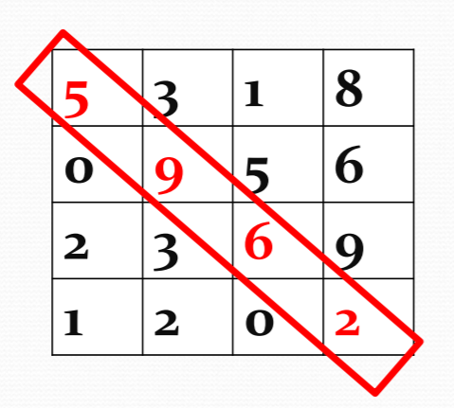
 |  |  | COLUNA |  |  |  | Diagonal principal
 |  |  | 0 | 1 | 2 | 3 | Valor | Endereço
 | LINHA | 0 | 5 | 3 | 1 | 8 | 5 | L0, C0 | L = C
 |  | 1 | 0 | 9 | 5 | 6 | 9 | L1, C1 | L = C
 |  | 2 | 2 | 3 | 6 | 9 | 6 | L2, C2 | L = C
 |  | 3 | 1 | 2 | 0 | 2 | 2 | L3, C3 | L = C

Matriz quadrada |  |  |  |  |  |  | Montar a matriz 4x4 e exibir SOMENTE os elementos da diagonal principal
Número de Linhas = Número de Colunas
Matriz 4 Linhas x 4 Colunas

